Solicitud gráfica
 | Área: | Matemáticas |  |  | Fecha: |  |  |  |  |  | M3A
 | Grado: | 8 |  |  |  |  |  |  |  |  | M5A
 | Título del tema: | Clasifica Cuadriláteros |  |  | ¿Cuaderno de estudio o recurso? | Recurso |  |  |  |  | M6A
 | Editor: | Josué Malagón |  |  | Motor del recurso | M3A |  |  |  |  | M7A
 |  |  |  |  |  |  |  |  |  |  | M8A
 | Código guión o recurso: | MA_08_09_CO_REC200 | ← Para determinar este código, visite la hoja de Ayuda |  |  |  |  |  |  |  | M9B
 |  |  |  |  | ESPECIFICACIÓN DE ARCHIVOS A ENTREGAR |  |  |  |  |  | M9C
Núm. | Archivo Shutterstock o ruta en web | Imagen para: | Tipo | Ubicación de la imagen en el recurso M3A | Nombre imagen SMALL | Tamaño imagen SMALL | Nombre imagen ZOOM | Tamaño imagen ZOOM | Descripción | Observaciones | M10B
IMG01 | ver observaciones | Recurso M3A | Ilustración | Contenido | MA_08_09_CO_REC200_IMG01.png | 110 x 110 px |  |  | La idea es que sea una ventana con rectángulos como la de las observaciones, esta ventana fue tomada de la URL: https://www.google.com.co/search?q=VENTANA+CON+RECTANGULAR&biw=1366&bih=623&tbm=isch&imgil=m6xisD-hhfhCRM%253A%253Bjuoe8W0wMyvPAM%253Bhttp%25253A%25252F%25252Fwww.bellossignos.com%25252Fdecoracion%25252Fespejo_con_forma_de_ventana_rectangular&source=iu&pf=m&fir=m6xisD-hhfhCRM%253A%252Cjuoe8W0wMyvPAM%252C_&usg=__555h7p_ok6lN1K9cCzgR9In6N5U%3D&ved=0ahUKEwix-pSlzILLAhVEqh4KHRJWA68QyjcILw&ei=IWXGVvHlKcTUepKsjfgK#imgrc=m6xisD-hhfhCRM%3A | 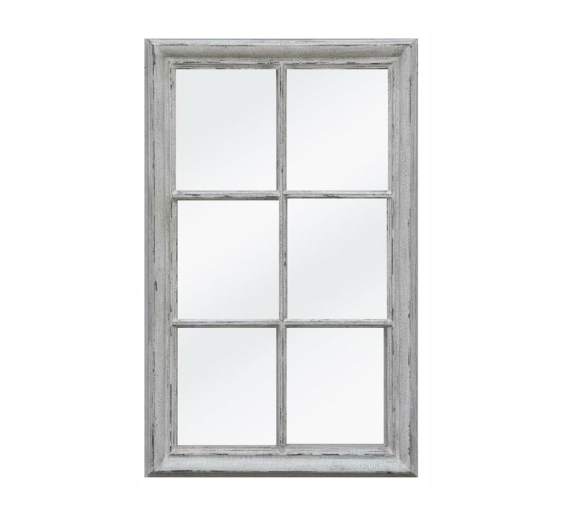 | M12D
IMG02 | ver observaciones | Recurso M3A | Ilustración | Contenido | MA_08_09_CO_REC200_IMG02.png | 110 x 110 px |  |  | La idea es que sea una ventana o un objeto que tenga forma de trapecio, la imagen fue tomada de la URL: http://platea.pntic.mec.es/~anunezca/experiencias/experiencias_AN_0607/3_eso/fotografia_matematica/fotografia/noelia_peilin/peilin_%20noelia_02.JPG | 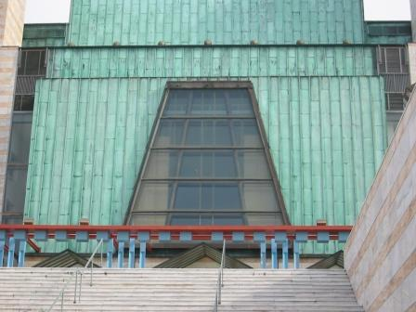 | M101
IMG03 | ver observaciones | Recurso M3A | Ilustración | Contenido | MA_08_09_CO_REC200_IMG03.png | 110 x 110 px |  |  | La idea es que aparezca una figura con forma de rombo, favor poner en la imagen como medida de todos sus lados: 35cm, la imagen fue tomada de la URL: https://alphavilles.files.wordpress.com/2010/07/img_7462.jpg | 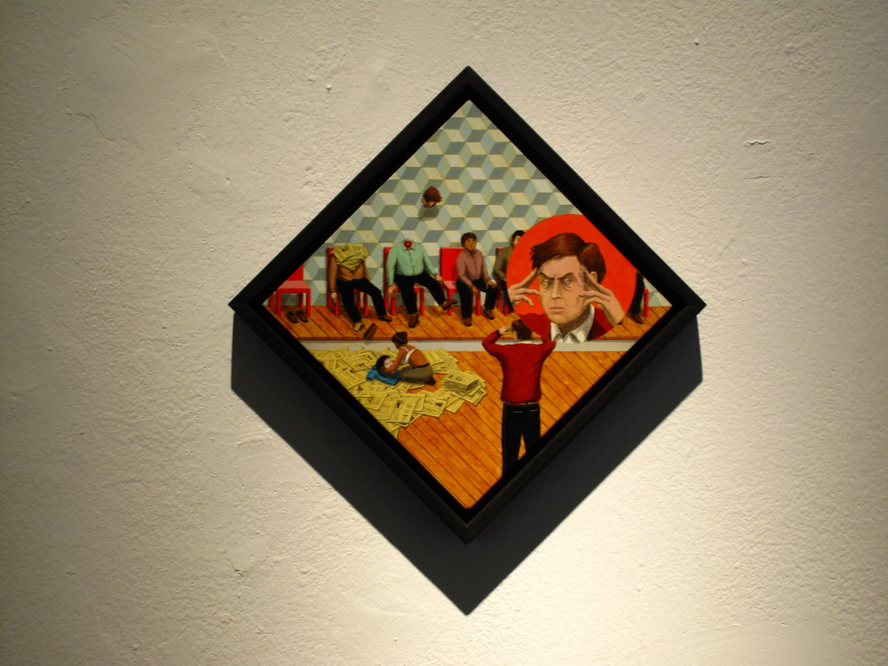 | Diaporama F1
IMG04 | ver observaciones | Recurso M3A | Ilustración | Contenido | MA_08_09_CO_REC200_IMG04.png | 110 x 110 px |  |  | La idea es que sea una figura con forma de romboide, la imagen fue tomada de la URL: https://www.google.com/search?q=romboide&source=lnms&tbm=isch&sa=X&ved=0ahUKEwjXyK-154TLAhULlR4KHXJgC94Q_AUIBygB&biw=1920&bih=969#tbm=isch&q=cometa+dibujo&imgrc=OV0iJlz9IatnLM%3A |  | F4
IMG05 | ver observaciones | Recurso M3A | Fotografía | Contenido | MA_08_09_CO_REC200_IMG05.png | 110 x 110 px |  |  | 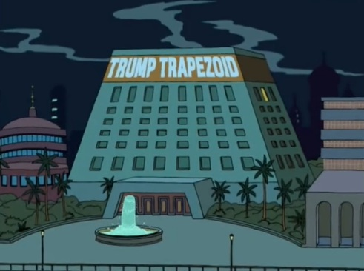 | La idea es que aparezca un edifico en forma de trapezoide, la imagen fue tomada de la URL: https://www.google.com/search?q=trapezoide&tbm=isch&tbo=u&source=univ&sa=X&ved=0ahUKEwj5jLyM6ITLAhWC7B4KHRoWCC8QsAQIJQ&biw=1920&bih=969#imgrc=Oa1JHd-HfQrTPM%3A | F6
 |  |  |  |  |  |  |  |  |  |  | F6B
 |  |  |  |  |  |  |  |  |  |  | F7
 |  |  |  |  |  |  |  |  |  |  | F7B
 |  |  |  |  |  |  |  |  |  |  | F8
 |  |  |  |  |  |  |  |  |  |  | F10
 |  |  |  |  |  |  |  |  |  |  | F10B
 |  |  |  |  |  |  |  |  |  |  | F11
 |  |  |  |  |  |  |  |  |  |  | F12
 |  |  |  |  |  |  |  |  |  |  | F13
 |  |  |  |  |  |  |  |  |  |  | F13B

